상품제안서
프레시 10K 차량용 썬바이저 햇빛가리개 | 상품코드: S47200

 |  |  |  |  |  |  | 02-713-8555 | www.synergygift.co.kr
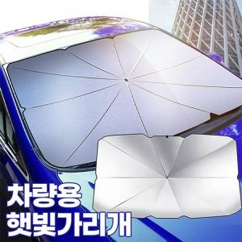

【상세/제작정보】

【인쇄/포장옵션】 | 실크 / OPP(비닐)

【공급단가】 | 수량 | 50~ | 100~ | 300~ | 1,000~ | 3,000~
*VAT별도 | 중형 | 6,890원 | 6,730원 | 6,510원 | 6,200원 | 5,930원
 | 대형 | 6,890원 | 6,730원 | 6,510원 | 6,200원 | 5,930원

【상품 URL】 | https://www.synergygift.co.kr:443/src/goods_detail.php?gdno=47200

